Resumen

 | INFORME INGRESOS Y GASTOS "LOS PRADOS DE NOS"
 | Diciembre 2024

= | SALDO MES INICIAL | 408,904
+ | Ingresos del mes | 8,378,500 | 8,378,200
- | Gastos del mes | -8,537,914
= | SALDO FINAL | 249,490

Cartola bancaria
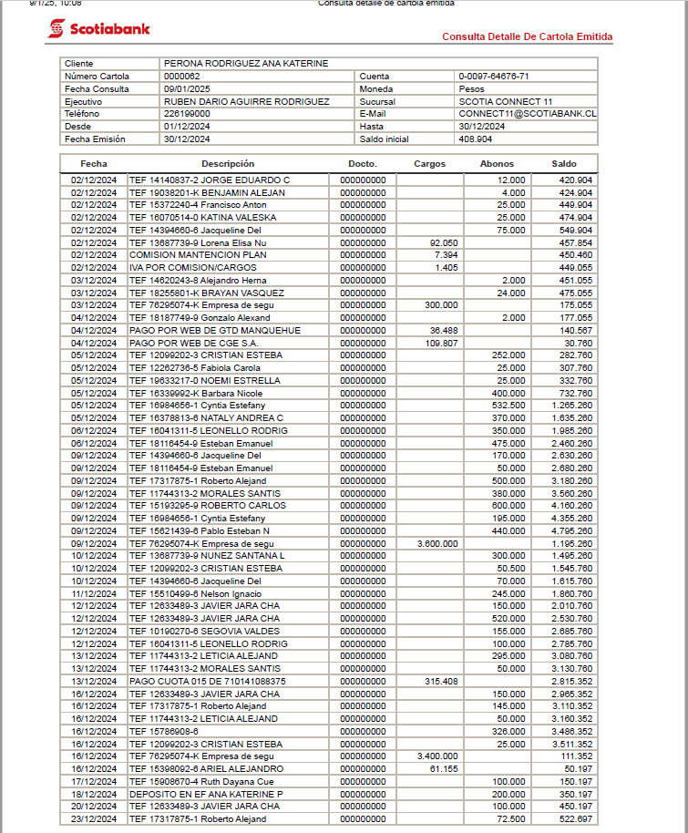

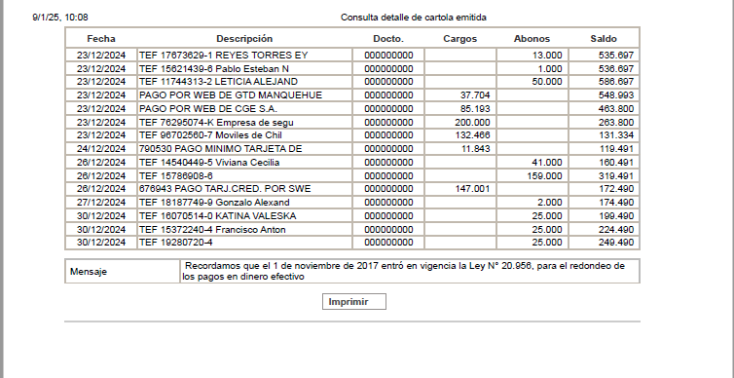

COMPROBANTES DE GASTOS
